Omruilactie 2024
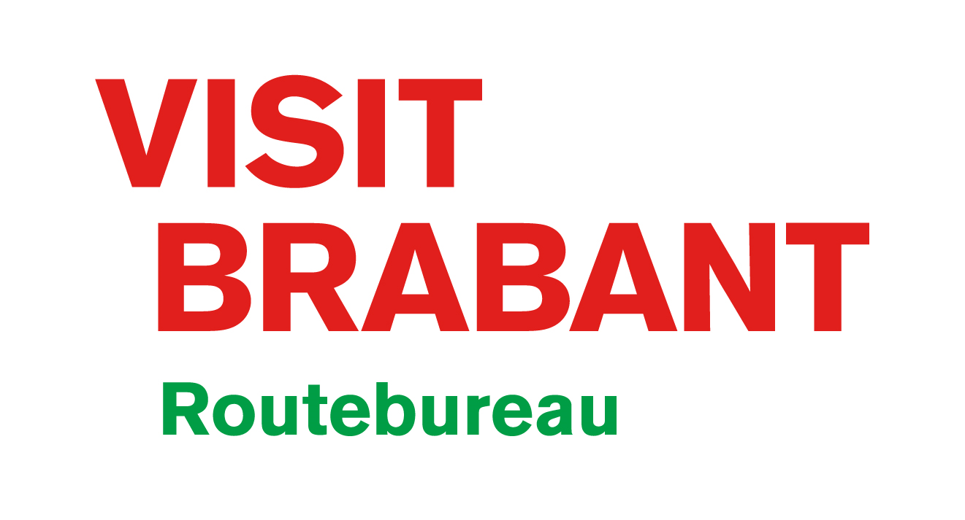
OMRUILFORMULIER
WANDELKAARTEN
Geldig tot en met 30 april 2024

ZO WERKT HET:
Stap 1: download het omruilfomulier
Stap 2: vul je contactgegevens in, |  | grijze | velden

Je gegevens
Naam organisatie |  |  |  | Land
Contactpersoon |  |  |  | E-mailadres
Adres |  |  |  | Factuur e-mailadres
Postcode |  |  |  | Telefoonnummer
Plaats |  |  |  | Besteldatum

Stap 3: geef aan welke wandelkaarten je bij ons in wil leveren. Vul in onderstaande tabel de aantallen in die je terugstuurt

Stap 4: geef ook in de tabel aan welke nieuwe wandelkaarten je daarvoor terug wil krijgen.
 | Let op dat het totaal aantal dat je wilt ontvangen gelijk is aan het aantal dat je terugstuurt.
Wandelkaarten |  |  |  |  |  | Aantal retour | Aantal nieuw
West Brabant - Altena, Het Land van Heusden en De Biesbosch
West - Bergen op Zoom, Roosendaal en De Brabantse Wal
West - Breda en De Baronie
Midden - Tilburg, Oisterwijk en De Loonse en Drunense Duinen
Noordoost - Land van Cuijk
Noordoost - 's Hertogenbosch, De Maashorst en Het Groene Woud
Zuidoost - Eindhoven, Helmond en De Peel
Zuidoost - De Groote Heide en De Kempen
 |  |  |  |  | Totaal | 0 | 0

Stap 5: Bedankt voor het invullen van dit omruilformulier! Sla het document, als excelfile, op je computer op.
En mail het vervolgens als bijlage naar info@routesinbrabant.nl

Stap 6: print het formulier uit, stop deze in een doos met de wandelkaarten van 2022 en stuur deze naar ons op.
 | VisitBrabant Routebureau
 | t.a.v. Anouk van Eijck
 | Almijstraat 14
 | 5061 PA OISTERWIJK

Stap 7: je ontvangt de wandelkaarten via de post! De kaarten worden 1x per week verzonden.

EXTRA ROUTEKAARTEN BESTELLEN
Wil je meer kaarten bestellen dan dat je omruilt? Maak dan gebruik van de webshop.
Log in of maak een account aan via deze pagina en geef daarbij aan dat je zakelijk kaarten wil bestellen.
Als je ingelogd bent met je zakelijke akkount kun je kaarten met staffelkorting bestellen.
Om de lancering van de nieuwe wandelkaarten te vieren geven we 25% korting op onze wandelkaarten (tot en met 30 april 2024).

VisitBrabant Routebureau
E: info@routesinbrabant.nl
T: 0800 405 00 50
I: visitbrabantcom/partners

